MODE D EMPLOI
Outil méthodologique d'aide à la vérification de la conformité des stratégies d’analyse et de la sensibilité analytique pour les mesures de concentration en fibres d’amiante sur les lieux de travail ( prélèvements sur opérateur réalisés à partir du 1er juillet 2018)

Arrêté du 14 08 2012 modifié le 30 05 2018 relatif à la mesure de la concentration en fibres d’amiante / NFX 43 269 (décembre 2017)

L'article 6 de l' arrêté du 14 08 2012 relatif à la mesure de la concentration en fibres d’amiante sur les lieux de travail et aux conditions d’accréditation des laboratoires modifié par l'arrête du 30 05 2018 précise la démarche et les conditions à mettre à œuvre tant pour la réalisation du mesurage des niveaux d’empoussièrement que pour le contrôle du respect de la valeur limite d’exposition professionnelle aux fibres d’amiante:

 | " La stratégie d’échantillonnage conduit à l’obtention de prélèvements représentatifs de l’empoussièrement en fibres d’amiante du processus, de la phase opérationnelle ou de l’exposition journalière d’un travailleur. Elle permet en outre d’obtenir des prélèvements analysables. La démarche et les conditions à mettre à œuvre tant pour la réalisation du mesurage des niveaux d’empoussièrement que pour le contrôle du respect de la valeur limite d’exposition professionnelle aux fibres d’amiante sont réalisées conformément aux modalités prévues à l’annexe K de la norme NF X 43-269 (2017) et sous réserve des précisions relatives à l’atteinte des objectifs ci-après : 1° La stratégie d’échantillonnage et la stratégie d’analyse conduisent au dénombrement d’au moins 100 fibres d’amiante ou à l’atteinte d’une sensibilité analytique inférieure ou égale à 1 fibre par litre. 2° Sous réserve de démontrer l’impossibilité technique d’atteindre les objectifs prévus au 1° du présent article du fait d’un empoussièrement général conduisant à un taux d’obscurcissement des ouvertures de grilles de microscopie supérieur au taux fixé par la norme NF X 43-050 (1996) relative à “ la détermination de la concentration en fibres d’amiante en microscopie électronique à transmission “ et/ ou d’une durée limitée de mise en œuvre de la situation à évaluer, la sensibilité analytique peut être adaptée jusqu’à 3 fibres par litre. La stratégie d’échantillonnage est élaborée et validée sur site par le personnel de l’organisme ayant reçu une formation adaptée à cette activité. L’organisme tient à jour la liste des personnes compétentes qu’il habilite pour cette activité "

L'outil méthodologique réalisé par les Direcctes Auvergne Rhône-Alpes et Grand Est dont les résultats sont donnés à titre indicatif, est mis à la disposition des services de contrôle des Direcctes et des entreprises pour les accompagner dans leur démarche de pérennisation des processus et d'apporter un œil critique à la stratégie de prélèvement.

Cet outil ne présume pas de la conformité des rapports d'essais au LABREF 28 du COFRAC.

1/- AVERTISSEMENT
1. L’utilisateur de l'outil doit :
 | a. connaitre les dispositions réglementaires relatives aux mesures sur opérateurs . Il doit aussi être en mesure de comprendre les paramètres et les limites de l'outil afin d'utiliser les résultats pour la validation de processus ;
 | b. maitriser les fonctions de base d'Excel (ouvrir , enregistrer une copie…).
2. Le logiciel Microsoft Excel 2010 (ou toutes versions ultérieures) doit être installé sur l'ordinateur avant d'utiliser l'outil.
3. L'outil est protégé par un mot de passe pour éviter de modifier l'outil par inadvertance ;
4. l'outil n'a pas été testé sous d'autres environnements que Windows ;
5. l'outil vise uniquement à vérifier la conformité de la mesure selon les critères d' analyse fixés par la norme. Il ne prend pas en compte les autres points de conformité du rapport.

2/- Utilisation :
 | L'outil comporte 4 onglets :
 | - Mode d'emploi : limite et mode d'emploi de l'outil
 | - Synthèse : zone de saisie et affichage des résultats
 | - Graphique : 2 graphiques donnant le nombre d'ouvertures et la SA théorique en fonction du volume prélevé et de la fraction du filtre analysée
 | - Annexe K de la norme NFX 43-269 : détails des calculs présents dans cette annexe

3/- Onglet synthèse :

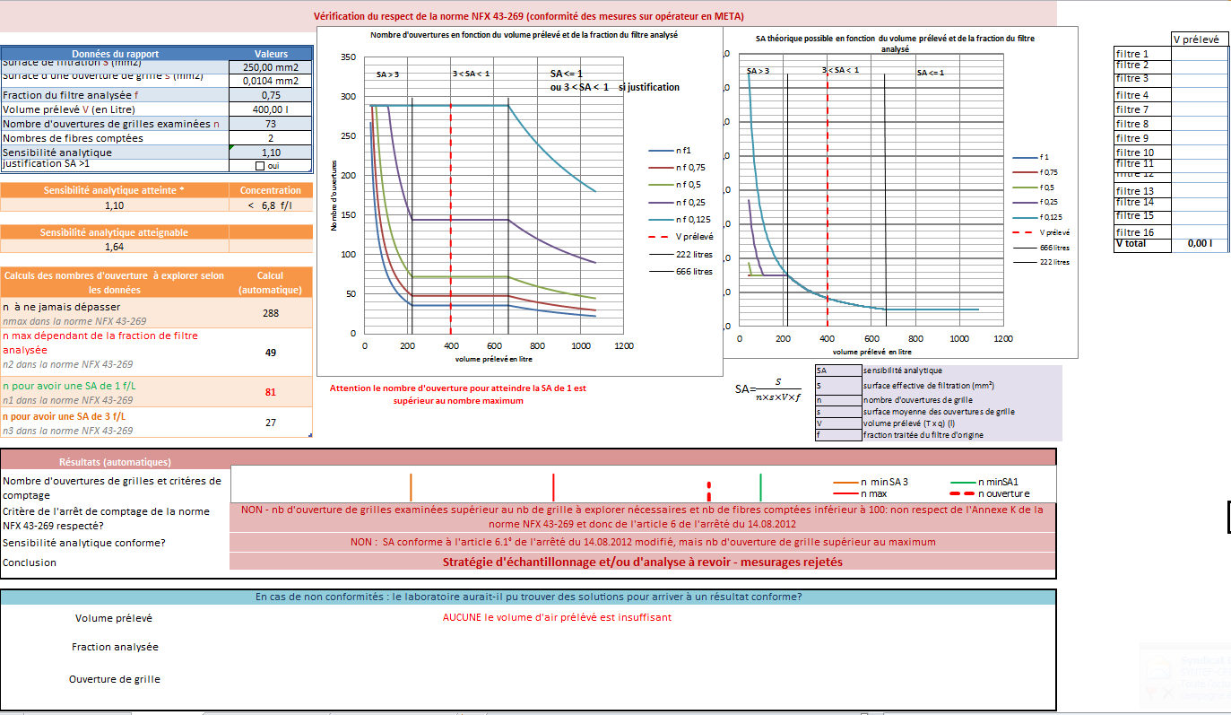
2
1
4

3

5

6

 | 3-1 zone 1 : introduction des données

reporter dans ce cadre les données mentionnées dans le rapport d'essais

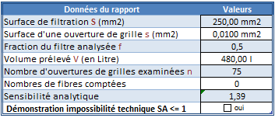

IMPORTANT : case à cocher uniquement si le laboratoire à démontré l'impossibilité technique d'atteindre une SA de 1
arrêté du 14 08 2012 article 6 2°)

 | 3-2 zone 2 : calcul du volume prélevé si ce volume total n'est pas indiqué sur le rapport
 |  | Saisir le volume prélevé pour chaque filtre et reporter le total dans la zone 1

 | 3-3 zone 3 : Les différents paramètres sont calculés automatiquement selon l'annexe K de la NFX 43-269
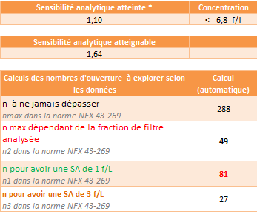

sensibilité analytique maximale atteignable en respectant les règles de l'annexe K

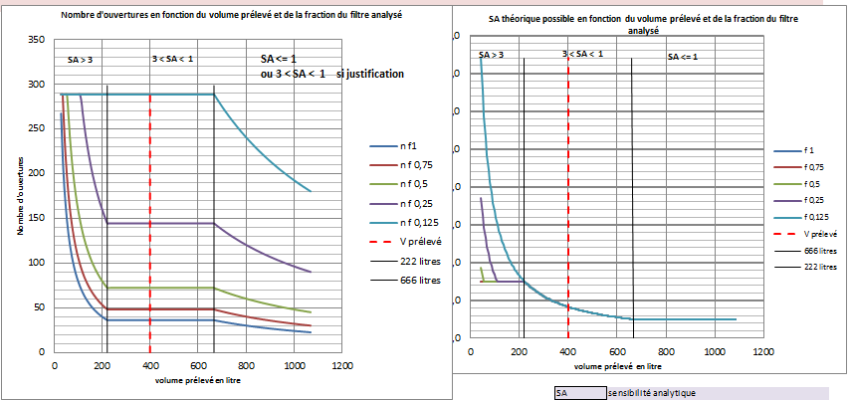
 | 3-4 zone 4 : représentation visuelle des résultats ( SA ou nombre d'ouvertures de grilles) possibles selon le volume prélevé
 |  | (graphiques K2 et K1 de l'annexe K)

volume minimum de 222,2 litres pour obtenir une SA de 3
volume prélevé
volume minimum de 666,6 litres pour obtenir une SA de 1
Critéres de comptage
nombre minimum pour obtenir une SA de 1
nombre minimum pour obtenir une SA de 3
nombre maximum selon la fraction analysée
nombre d'ouvertures lors de l'analyse

 | 3-5 zone 5 : conformité des différents critères

1

2
3

4

 |  | 1: position du nombre d'ouverture de grilles par rapport aux critères de comptage
 |  | 2 : évaluation de la conformité du critère de comptage au regard du nombre maximum d'ouvertures, du nombre maximum d'ouvertures selon la fraction analysée, du nombre minimum d'ouvertures pour une SA de 1 f/l ou de 3 f/l
 |  | 3: évaluation de la conformité de la SA , <1 f/l ou <3 f/l
 |  | 4: évaluation de la conformité de la mesure
 |  |  | Une mesure ne sera conforme que si les 2 critères comptage et SA sont conformes

 | 3-6 zone 6 : ( pour information) les solutions si elles existent pour avoir une mesure conforme

 | 4/- Annexe K de la norme NFX 43-269

 | Cet onglet reprend les formules et calculs de l'annexe K

 |  |  |  | Version 1 : Janvier 2019

synthèse
Nombre d'ouvertures en fonction du volume prélevé et de la fraction du filtre analysé
 | n f1 |  | n f 0,75 |  | n f 0,5 |  | n f 0,25 |  | n f 0,125 |  | V prélevé |  | 222 litres |  | 666 litres
30 | 0 | 30 | 0 | 30 | 0 | 30 | 0 | 30 | 0 | 0 | 0 | 222 | 0 | 666 | 0
36 | 0 | 36 | 0 | 36 | 0 | 36 | 0 | 36 | 0 | 0 | 0 | 222 | 0 | 666 | 0
42 | 0 | 42 | 0 | 42 | 0 | 42 | 0 | 42 | 0
48 | 0 | 48 | 0 | 48 | 0 | 48 | 0 | 48 | 0
54 | 0 | 54 | 0 | 54 | 0 | 54 | 0 | 54 | 0
60 | 0 | 60 | 0 | 60 | 0 | 60 | 0 | 60 | 0
66 | 0 | 66 | 0 | 66 | 0 | 66 | 0 | 66 | 0
72 | 0 | 72 | 0 | 72 | 0 | 72 | 0 | 72 | 0
78 | 0 | 78 | 0 | 78 | 0 | 78 | 0 | 78 | 0
84 | 0 | 84 | 0 | 84 | 0 | 84 | 0 | 84 | 0
90 | 0 | 90 | 0 | 90 | 0 | 90 | 0 | 90 | 0
96 | 0 | 96 | 0 | 96 | 0 | 96 | 0 | 96 | 0
102 | 0 | 102 | 0 | 102 | 0 | 102 | 0 | 102 | 0
108 | 0 | 108 | 0 | 108 | 0 | 108 | 0 | 108 | 0
114 | 0 | 114 | 0 | 114 | 0 | 114 | 0 | 114 | 0
120 | 0 | 120 | 0 | 120 | 0 | 120 | 0 | 120 | 0
126 | 0 | 126 | 0 | 126 | 0 | 126 | 0 | 126 | 0
132 | 0 | 132 | 0 | 132 | 0 | 132 | 0 | 132 | 0
138 | 0 | 138 | 0 | 138 | 0 | 138 | 0 | 138 | 0
144 | 0 | 144 | 0 | 144 | 0 | 144 | 0 | 144 | 0
150 | 0 | 150 | 0 | 150 | 0 | 150 | 0 | 150 | 0
156 | 0 | 156 | 0 | 156 | 0 | 156 | 0 | 156 | 0
162 | 0 | 162 | 0 | 162 | 0 | 162 | 0 | 162 | 0
168 | 0 | 168 | 0 | 168 | 0 | 168 | 0 | 168 | 0
174 | 0 | 174 | 0 | 174 | 0 | 174 | 0 | 174 | 0
180 | 0 | 180 | 0 | 180 | 0 | 180 | 0 | 180 | 0
186 | 0 | 186 | 0 | 186 | 0 | 186 | 0 | 186 | 0
192 | 0 | 192 | 0 | 192 | 0 | 192 | 0 | 192 | 0
198 | 0 | 198 | 0 | 198 | 0 | 198 | 0 | 198 | 0
204 | 0 | 204 | 0 | 204 | 0 | 204 | 0 | 204 | 0
210 | 0 | 210 | 0 | 210 | 0 | 210 | 0 | 210 | 0
216 | 0 | 216 | 0 | 216 | 0 | 216 | 0 | 216 | 0
222 | 0 | 222 | 0 | 222 | 0 | 222 | 0 | 222 | 0
228 | 0 | 228 | 0 | 228 | 0 | 228 | 0 | 228 | 0
234 | 0 | 234 | 0 | 234 | 0 | 234 | 0 | 234 | 0
240 | 0 | 240 | 0 | 240 | 0 | 240 | 0 | 240 | 0
246 | 0 | 246 | 0 | 246 | 0 | 246 | 0 | 246 | 0
252 | 0 | 252 | 0 | 252 | 0 | 252 | 0 | 252 | 0
258 | 0 | 258 | 0 | 258 | 0 | 258 | 0 | 258 | 0
264 | 0 | 264 | 0 | 264 | 0 | 264 | 0 | 264 | 0
270 | 0 | 270 | 0 | 270 | 0 | 270 | 0 | 270 | 0
276 | 0 | 276 | 0 | 276 | 0 | 276 | 0 | 276 | 0
282 | 0 | 282 | 0 | 282 | 0 | 282 | 0 | 282 | 0
288 | 0 | 288 | 0 | 288 | 0 | 288 | 0 | 288 | 0
294 | 0 | 294 | 0 | 294 | 0 | 294 | 0 | 294 | 0
300 | 0 | 300 | 0 | 300 | 0 | 300 | 0 | 300 | 0
306 | 0 | 306 | 0 | 306 | 0 | 306 | 0 | 306 | 0
312 | 0 | 312 | 0 | 312 | 0 | 312 | 0 | 312 | 0
318 | 0 | 318 | 0 | 318 | 0 | 318 | 0 | 318 | 0
324 | 0 | 324 | 0 | 324 | 0 | 324 | 0 | 324 | 0
...
Vérification du respect de l'arrêté du 14.08.2012 et la norme NFX 43-269 (conformité de la stratégie d'analyse et de la SA pour les mesures sur opérateur en META)
 |  |  | V prélevé
Données du rapport | Valeurs | filtre 1
Surface de filtration S (mm2) |  | filtre 2
Surface d'une ouverture de grille s (mm2) |  | filtre 3
Fraction du filtre analysée f |  | filtre 4
Volume prélevé V (en Litre) |  | filtre 7
Nombre d'ouvertures de grilles examinées n |  | filtre 8
Nombres de fibres comptées |  | filtre 9
Sensibilité analytique |  | filtre 10
Démonstration impossibilité technique SA <= 1 |  | filtre 11
 |  | filtre 12
Sensibilité analytique atteinte * | Concentration | filtre 13
 |  | filtre 14
 |  | filtre 15
Sensibilité analytique atteignable |  | filtre 16
 |  | V total | 0.00 l

SA=$\frac{S}{n×s×V×f}$
Calculs des nombres d'ouverture à explorer selon les données | Calcul (automatique)
n à ne jamais dépasser nmax dans la norme NFX 43-269
n max dépendant de la fraction de filtre analysée n2 dans la norme NFX 43-269
n pour avoir une SA de 1 f/L n1 dans la norme NFX 43-269
n pour avoir une SA de 3 f/L n3 dans la norme NFX 43-269

 | n min SA 3 | n minSA1 | n max | n ouverture
 | 0 | 0 | 15 | 0
 | 15 | 15 | 0 | 10
Résultats (automatiques)
Nombre d'ouvertures de grilles et critéres de comptage
Critère de l'arrêt de comptage de la norme NFX 43-269 respecté?
Sensibilité analytique conforme?
Conclusion

En cas de non conformités : le laboratoire aurait-il pu trouver des solutions pour arriver à un résultat conforme?
Volume prélevé
Fraction analysée
Ouverture de grille

*doivent être identique à celles du rapport

graphiques K2 et K1
Nombre d'ouvertures en fonction du volume prélevé et de la fraction du filtre analysé (grahique K 2)
 | n f1 |  | n f 0,75 |  | n f 0,5 |  | n f 0,25 |  | n f 0,125 |  | V prélevé |  | 222 litres |  | 666 litres
30 | 0 | 30 | 0 | 30 | 0 | 30 | 0 | 30 | 0 | 0 | 0 | 222 | 0 | 666 | 0
36 | 0 | 36 | 0 | 36 | 0 | 36 | 0 | 36 | 0 | 0 | 0 | 222 | 0 | 666 | 0
42 | 0 | 42 | 0 | 42 | 0 | 42 | 0 | 42 | 0
48 | 0 | 48 | 0 | 48 | 0 | 48 | 0 | 48 | 0
54 | 0 | 54 | 0 | 54 | 0 | 54 | 0 | 54 | 0
60 | 0 | 60 | 0 | 60 | 0 | 60 | 0 | 60 | 0
66 | 0 | 66 | 0 | 66 | 0 | 66 | 0 | 66 | 0
72 | 0 | 72 | 0 | 72 | 0 | 72 | 0 | 72 | 0
78 | 0 | 78 | 0 | 78 | 0 | 78 | 0 | 78 | 0
84 | 0 | 84 | 0 | 84 | 0 | 84 | 0 | 84 | 0
90 | 0 | 90 | 0 | 90 | 0 | 90 | 0 | 90 | 0
96 | 0 | 96 | 0 | 96 | 0 | 96 | 0 | 96 | 0
102 | 0 | 102 | 0 | 102 | 0 | 102 | 0 | 102 | 0
108 | 0 | 108 | 0 | 108 | 0 | 108 | 0 | 108 | 0
114 | 0 | 114 | 0 | 114 | 0 | 114 | 0 | 114 | 0
120 | 0 | 120 | 0 | 120 | 0 | 120 | 0 | 120 | 0
126 | 0 | 126 | 0 | 126 | 0 | 126 | 0 | 126 | 0
132 | 0 | 132 | 0 | 132 | 0 | 132 | 0 | 132 | 0
138 | 0 | 138 | 0 | 138 | 0 | 138 | 0 | 138 | 0
144 | 0 | 144 | 0 | 144 | 0 | 144 | 0 | 144 | 0
150 | 0 | 150 | 0 | 150 | 0 | 150 | 0 | 150 | 0
156 | 0 | 156 | 0 | 156 | 0 | 156 | 0 | 156 | 0
162 | 0 | 162 | 0 | 162 | 0 | 162 | 0 | 162 | 0
168 | 0 | 168 | 0 | 168 | 0 | 168 | 0 | 168 | 0
174 | 0 | 174 | 0 | 174 | 0 | 174 | 0 | 174 | 0
180 | 0 | 180 | 0 | 180 | 0 | 180 | 0 | 180 | 0
186 | 0 | 186 | 0 | 186 | 0 | 186 | 0 | 186 | 0
192 | 0 | 192 | 0 | 192 | 0 | 192 | 0 | 192 | 0
198 | 0 | 198 | 0 | 198 | 0 | 198 | 0 | 198 | 0
204 | 0 | 204 | 0 | 204 | 0 | 204 | 0 | 204 | 0
210 | 0 | 210 | 0 | 210 | 0 | 210 | 0 | 210 | 0
216 | 0 | 216 | 0 | 216 | 0 | 216 | 0 | 216 | 0
222 | 0 | 222 | 0 | 222 | 0 | 222 | 0 | 222 | 0
228 | 0 | 228 | 0 | 228 | 0 | 228 | 0 | 228 | 0
234 | 0 | 234 | 0 | 234 | 0 | 234 | 0 | 234 | 0
240 | 0 | 240 | 0 | 240 | 0 | 240 | 0 | 240 | 0
246 | 0 | 246 | 0 | 246 | 0 | 246 | 0 | 246 | 0
252 | 0 | 252 | 0 | 252 | 0 | 252 | 0 | 252 | 0
258 | 0 | 258 | 0 | 258 | 0 | 258 | 0 | 258 | 0
264 | 0 | 264 | 0 | 264 | 0 | 264 | 0 | 264 | 0
270 | 0 | 270 | 0 | 270 | 0 | 270 | 0 | 270 | 0
276 | 0 | 276 | 0 | 276 | 0 | 276 | 0 | 276 | 0
282 | 0 | 282 | 0 | 282 | 0 | 282 | 0 | 282 | 0
288 | 0 | 288 | 0 | 288 | 0 | 288 | 0 | 288 | 0
294 | 0 | 294 | 0 | 294 | 0 | 294 | 0 | 294 | 0
300 | 0 | 300 | 0 | 300 | 0 | 300 | 0 | 300 | 0
306 | 0 | 306 | 0 | 306 | 0 | 306 | 0 | 306 | 0
312 | 0 | 312 | 0 | 312 | 0 | 312 | 0 | 312 | 0
318 | 0 | 318 | 0 | 318 | 0 | 318 | 0 | 318 | 0
324 | 0 | 324 | 0 | 324 | 0 | 324 | 0 | 324 | 0
...
SA théorique possible en fonction du volume prélevé et de la fraction du filtre analysé (graphique K 1)
 | f 1 |  | f 0,75 |  | f 0,5 |  | f 0,25 |  | f 0,125 |  | V prélevé |  | 222 litres |  | 666 litres
45 | 0.0 | 45 | 0.0 | 45 | 0.0 | 45 | 0.0 | 45 | 0.0 | 0 | 0.0 | 222 | 0.0 | 666.0 | 0.0
51 | 0.0 | 51 | 0.0 | 51 | 0.0 | 51 | 0.0 | 51 | 0.0 | 0 | 0.0 | 222 | 0.0 | 660.0 | 0.0
57 | 0.0 | 57 | 0.0 | 57 | 0.0 | 57 | 0.0 | 57 | 0.0
63 | 0.0 | 63 | 0.0 | 63 | 0.0 | 63 | 0.0 | 63 | 0.0
69 | 0.0 | 69 | 0.0 | 69 | 0.0 | 69 | 0.0 | 69 | 0.0
75 | 0.0 | 75 | 0.0 | 75 | 0.0 | 75 | 0.0 | 75 | 0.0
81 | 0.0 | 81 | 0.0 | 81 | 0.0 | 81 | 0.0 | 81 | 0.0
87 | 0.0 | 87 | 0.0 | 87 | 0.0 | 87 | 0.0 | 87 | 0.0
93 | 0.0 | 93 | 0.0 | 93 | 0.0 | 93 | 0.0 | 93 | 0.0
99 | 0.0 | 99 | 0.0 | 99 | 0.0 | 99 | 0.0 | 99 | 0.0
105 | 0.0 | 105 | 0.0 | 105 | 0.0 | 105 | 0.0 | 105 | 0.0
111 | 0.0 | 111 | 0.0 | 111 | 0.0 | 111 | 0.0 | 111 | 0.0
117 | 0.0 | 117 | 0.0 | 117 | 0.0 | 117 | 0.0 | 117 | 0.0
123 | 0.0 | 123 | 0.0 | 123 | 0.0 | 123 | 0.0 | 123 | 0.0
129 | 0.0 | 129 | 0.0 | 129 | 0.0 | 129 | 0.0 | 129 | 0.0
135 | 0.0 | 135 | 0.0 | 135 | 0.0 | 135 | 0.0 | 135 | 0.0
141 | 0.0 | 141 | 0.0 | 141 | 0.0 | 141 | 0.0 | 141 | 0.0
147 | 0.0 | 147 | 0.0 | 147 | 0.0 | 147 | 0.0 | 147 | 0.0
153 | 0.0 | 153 | 0.0 | 153 | 0.0 | 153 | 0.0 | 153 | 0.0
159 | 0.0 | 159 | 0.0 | 159 | 0.0 | 159 | 0.0 | 159 | 0.0
165 | 0.0 | 165 | 0.0 | 165 | 0.0 | 165 | 0.0 | 165 | 0.0
171 | 0.0 | 171 | 0.0 | 171 | 0.0 | 171 | 0.0 | 171 | 0.0
177 | 0.0 | 177 | 0.0 | 177 | 0.0 | 177 | 0.0 | 177 | 0.0
183 | 0.0 | 183 | 0.0 | 183 | 0.0 | 183 | 0.0 | 183 | 0.0
189 | 0.0 | 189 | 0.0 | 189 | 0.0 | 189 | 0.0 | 189 | 0.0
195 | 0.0 | 195 | 0.0 | 195 | 0.0 | 195 | 0.0 | 195 | 0.0
201 | 0.0 | 201 | 0.0 | 201 | 0.0 | 201 | 0.0 | 201 | 0.0
207 | 0.0 | 207 | 0.0 | 207 | 0.0 | 207 | 0.0 | 207 | 0.0
213 | 0.0 | 213 | 0.0 | 213 | 0.0 | 213 | 0.0 | 213 | 0.0
219 | 0.0 | 219 | 0.0 | 219 | 0.0 | 219 | 0.0 | 219 | 0.0
225 | 0.0 | 225 | 0.0 | 225 | 0.0 | 225 | 0.0 | 225 | 0.0
231 | 0.0 | 231 | 0.0 | 231 | 0.0 | 231 | 0.0 | 231 | 0.0
237 | 0.0 | 237 | 0.0 | 237 | 0.0 | 237 | 0.0 | 237 | 0.0
243 | 0.0 | 243 | 0.0 | 243 | 0.0 | 243 | 0.0 | 243 | 0.0
249 | 0.0 | 249 | 0.0 | 249 | 0.0 | 249 | 0.0 | 249 | 0.0
255 | 0.0 | 255 | 0.0 | 255 | 0.0 | 255 | 0.0 | 255 | 0.0
261 | 0.0 | 261 | 0.0 | 261 | 0.0 | 261 | 0.0 | 261 | 0.0
267 | 0.0 | 267 | 0.0 | 267 | 0.0 | 267 | 0.0 | 267 | 0.0
273 | 0.0 | 273 | 0.0 | 273 | 0.0 | 273 | 0.0 | 273 | 0.0
279 | 0.0 | 279 | 0.0 | 279 | 0.0 | 279 | 0.0 | 279 | 0.0
285 | 0.0 | 285 | 0.0 | 285 | 0.0 | 285 | 0.0 | 285 | 0.0
291 | 0.0 | 291 | 0.0 | 291 | 0.0 | 291 | 0.0 | 291 | 0.0
297 | 0.0 | 297 | 0.0 | 297 | 0.0 | 297 | 0.0 | 297 | 0.0
303 | 0.0 | 303 | 0.0 | 303 | 0.0 | 303 | 0.0 | 303 | 0.0
309 | 0.0 | 309 | 0.0 | 309 | 0.0 | 309 | 0.0 | 309 | 0.0
315 | 0.0 | 315 | 0.0 | 315 | 0.0 | 315 | 0.0 | 315 | 0.0
321 | 0.0 | 321 | 0.0 | 321 | 0.0 | 321 | 0.0 | 321 | 0.0
327 | 0.0 | 327 | 0.0 | 327 | 0.0 | 327 | 0.0 | 327 | 0.0
333 | 0.0 | 333 | 0.0 | 333 | 0.0 | 333 | 0.0 | 333 | 0.0
339 | 0.0 | 339 | 0.0 | 339 | 0.0 | 339 | 0.0 | 339 | 0.0
...
S | s
0.00 mm2 | 0.0000 mm2

annexe K NFX43 269
 |  |  |  |  | SAv | q |  | Ca |  | S | f | s | valeur seuil( VLEP) | 0.125 | V
 |  |  |  |  | 1.00 | 3.00 L/min | 0.15% | 1,000 f/l | 7000 | 0.00 mm2 | 1 | 0.0000 mm2 | 10 | 0.125 | 0
 |  |  |  |  |  |  |  | valeur d'exemple modifiable
 |  |  |  |  |  |  |  |  | SA | sensibilité analytique
K 3.1.3.1 calcul de la durée minimale de prélèvement |  |  |  |  |  |  |  |  | S | surface effective de filtration (mm²)
T_{min}=$\frac{S}{n×s×f×q×SAv}$
avec $0,15\%=\frac{n×s×f}{S}$
T_{min}=$\frac{1}{0,0015×q×SAv}$
$$SAv=\frac{VLEP}{10}$$
 |  |  |  |  |  |  |  |  | n | nombre d'ouvertures de grille
 |  |  |  |  |  |  |  |  | s | surface moyenne des ouvertures de grille
 |  |  |  |  |  |  |  |  | V | volume prélevé (T x q) (l)
 |  |  |  |  |  |  |  |  | f | fraction traitée du filtre d'origine
 |  |  |  |  |  |  |  |  | Tmin | durée de prélèvement permettant d'atteindre la SA visée ou les 100 fibres comptées
cas a | durée de prélèvement pour obtenir la SA visée |  |  |  |  |  |  |  | q | débit de prélèvement ( l/min)
SA =1 |  |  |  | SA =3 |  |  |  |  | SAv | sensibilité analytique visée
Tmin | 222 min |  |  | Tmin | 74 min |  |  |  | 0.15% | % du filtre ou du volume permettant d'atteindre une SA de 1
(soit un volume minimum de |  | 666.7 l ) |  | (soit un volume minimum de |  | 222.2 l ) |  |  | Ca | concentration en fibre d'amiante attendue ( f/l)
 |  |  |  |  |  |  |  |  | TsatA | durée maximale de prélèvement selon la concentration attendue en amiante
cas b | comptage de 100 fibes pour atteindre une SA correspondant à 1/100 de la concentration attendue |  |  |  |  |  |  |  | TsatP | durée maximale de prélèvement selon la concentration attendue en poussiére
 |  |  |  |  |  |  |  |  | 7000 | densité maximale de structure fibreuse acceptable par mm²
$$SAv=\frac{Ca}{100}$$
 |  |  |  |  |  |  |  |  | valeur seuil | VLEP
Tmin | 22 min |  |  |  |  |  |  |  | 0.125 | fraction traitée du filtre d'origine de 1/8
 |  |  |  |  |  |  |  |  | n max | nombre d'ouvertures maximal à explorer: 0,015% de la surface du filtre d'origine pour une fraction de 1/8
K 3.1.3.1 calcul de la durée maximale de prélèvement |  |  |  |  |  |  |  |  | n1 | nombre d'ouvertures pour atteindre la sensibilité analytique visée
 |  |  |  |  |  |  |  |  | n2 | nombre d'ouvertures pour pour explorer 0,15% de la surface d'origine
$$TsatA=\frac{7000×S}{Ca×q×f}$$
 |  |  |  |  |  |  |  |  | n3 | nombre d'ouvertures pour atteindre 3 fois la sensibilité analytique visée
TsatA | 0 min

TsatP | de 15 mn à 60 min ( difficile à évaluer)

K 4.1 Dimensionnement de l'analyse (avec V =q xT)
$$nmax=\frac{S×0,0015}{0,125×s}$$
n max | #DIV/0!
$$n1=\frac{S}{SAv×s×T×q×f}$$

f | 1 | 0.75 | 0.5 | 0.25 | 0.125
n1 | #DIV/0! | #DIV/0! | #DIV/0! | #DIV/0! | #DIV/0!
$$n2=\frac{S×0,0015}{f×s}$$

f | 1 | 0.75 | 0.5 | 0.25 | 0.125
n2 | #DIV/0! | #DIV/0! | #DIV/0! | #DIV/0! | #DIV/0!
$$n3=\frac{S}{3×SAv×s×T×q×f}$$

f | 1 | 0.75 | 0.5 | 0.25 | 0.125
n3 | #DIV/0! | #DIV/0! | #DIV/0! | #DIV/0! | #DIV/0!

